ログイン無し
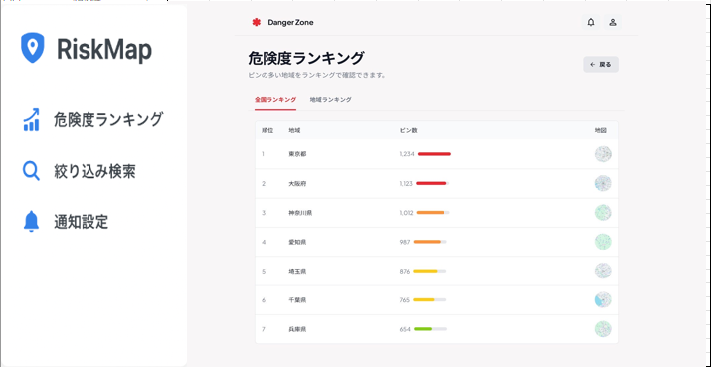
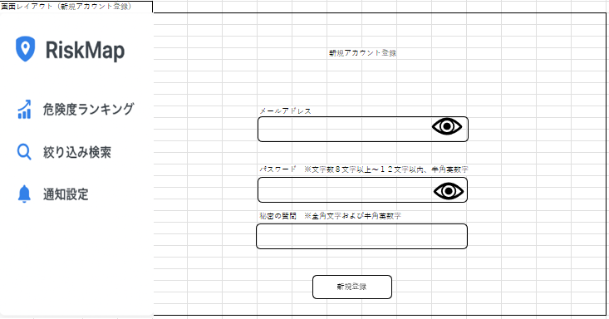
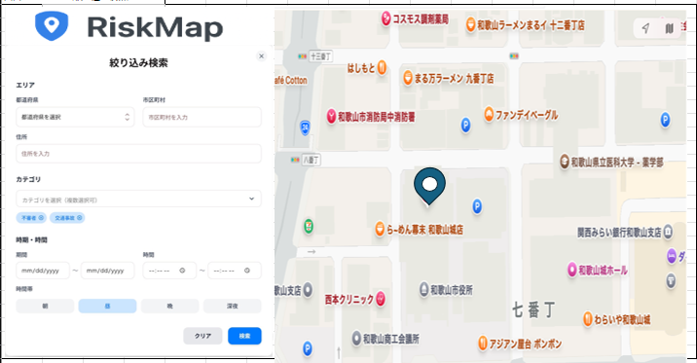
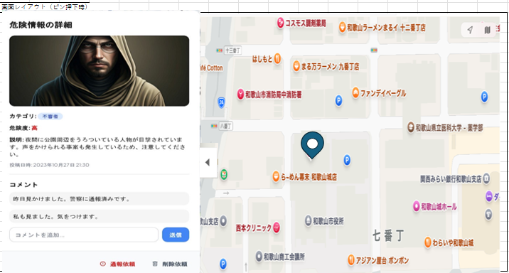
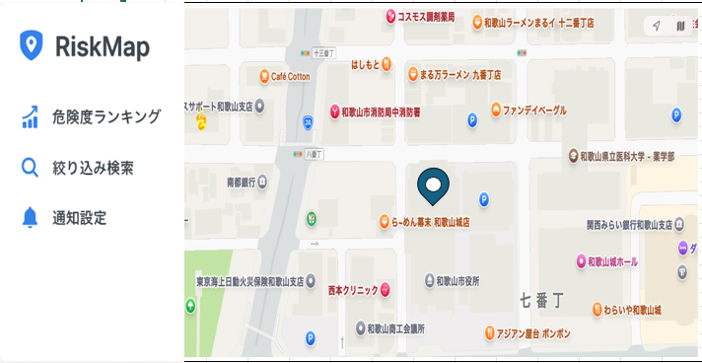

絞り込み検索リンク押下
ピン押下

RiskMapロゴ押下
RiskMapロゴ押下

RiskMapロゴ押下
危険度ランキングリンク押下
新規アカウント登録リンク押下
絞り込み検索リンク押下
検索ボタン押下

ログイン有り
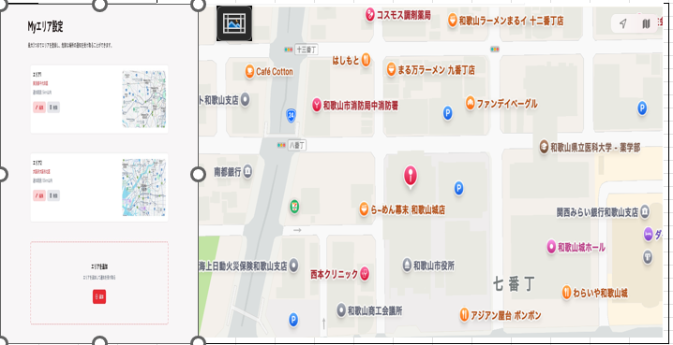
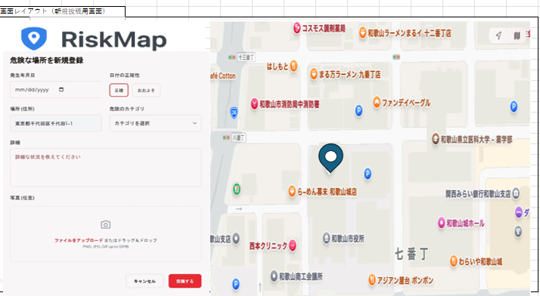
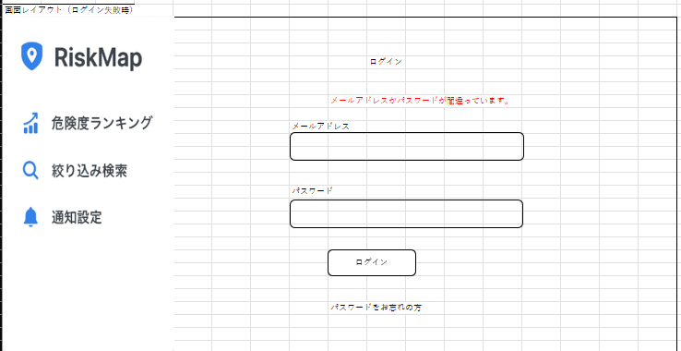

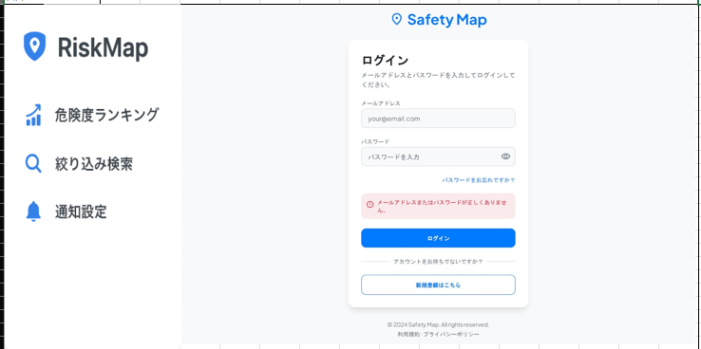
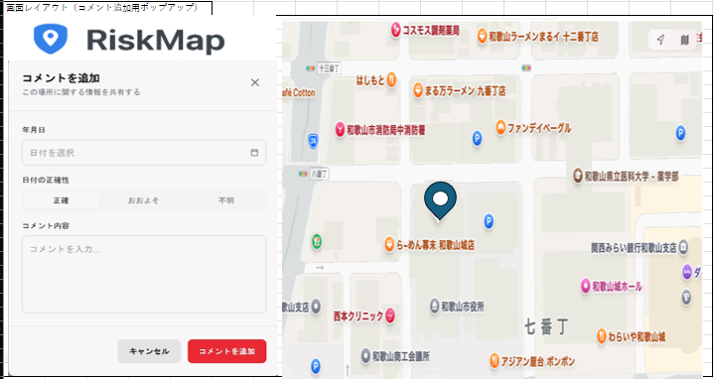
秘密の質問が間違っていた場合
パスワードをお忘れの方リンク押下
ログイン失敗

コメント投稿押下
ログイン成功
メール内に記載されたURLを押下

絞り込み検索リンク押下
ピン押下
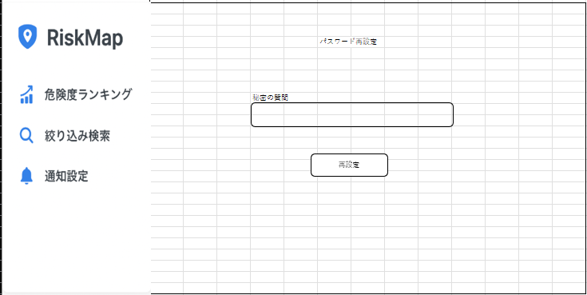

通知設定リンク押下

新規登録押下
危険度ランキングリンク押下

